关系图
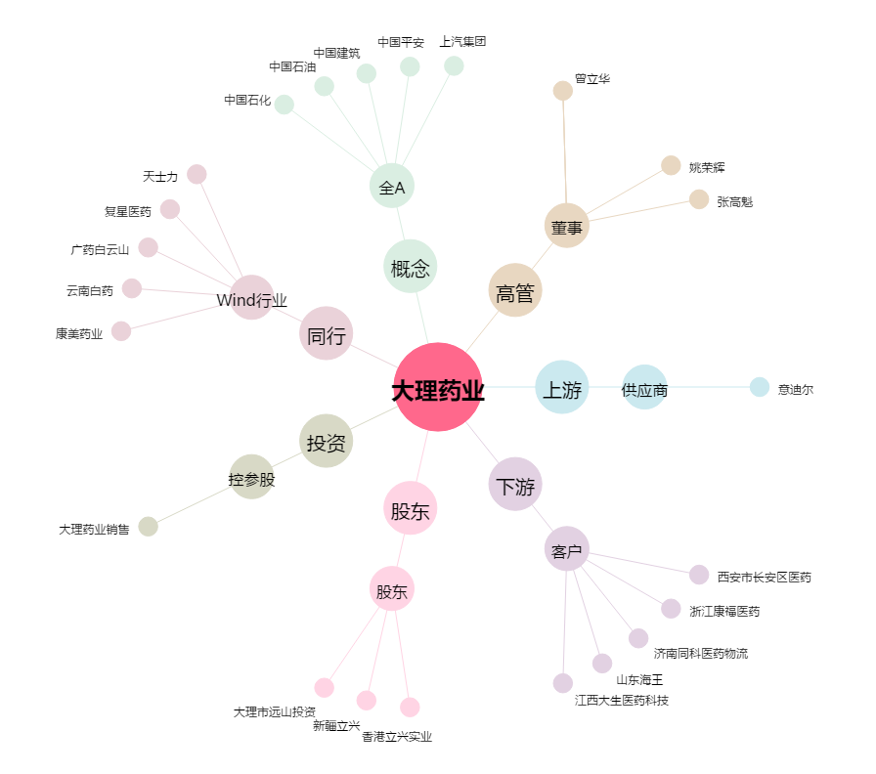
大理药业[603963.SH] - 关系概览图

